Dia
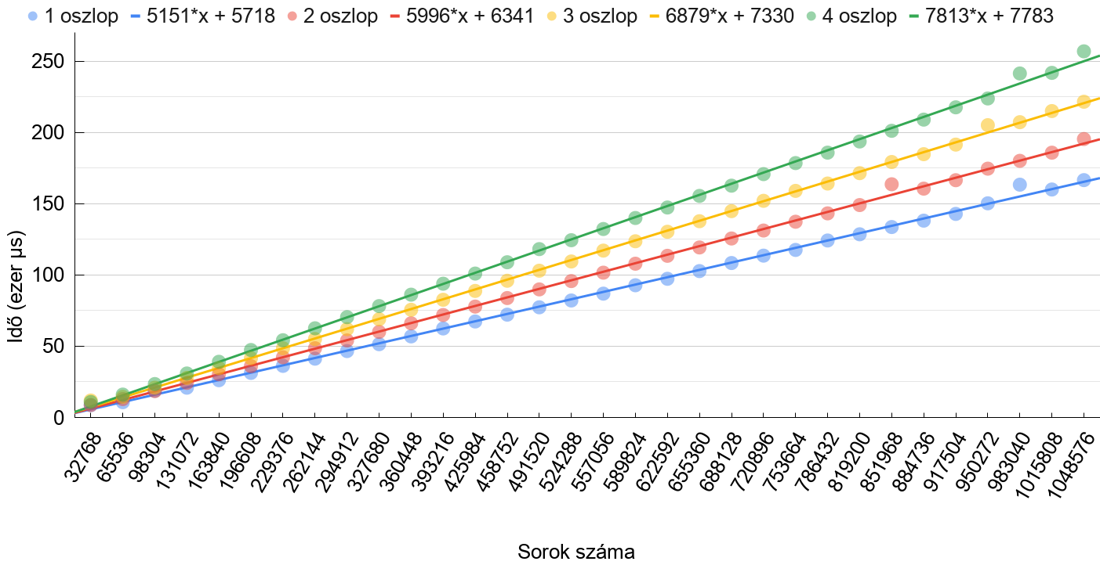
 | 1 oszlop | 2 oszlop | 3 oszlop | 4 oszlop

